2_1_3Proporción de la poblaci�
2_1_3Proporción de la población por debajo del nivel mínimo de proteínas
Objetivo | Poner fin al hambre, lograr la seguridad alimentaria y la mejora de la nutrición y promover la agricultura sostenible
Meta | De aquí a 2030, poner fin al hambre y asegurar el acceso de todas las personas, en particular los pobres y las personas en situaciones de vulnerabilidad, incluidos los niños menores de 1 año, a una alimentación sana, nutritiva y suficiente durante todo el año
Nombre del Indicador | Proporción de la población por debajo del nivel mínimo de proteínas
Definición | Es la proporción de la población cuya ingesta de alimentos está por debajo del nivel mínimo de las necesidades de proteínas requeridas para considerarla nutrida.
Tipo de Indicador | Nacional
Algoritmo | 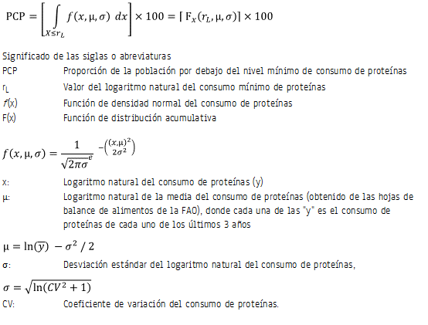
Descripción narrativa del cálculo del indiciador | Es la probabilidad de que una persona se encuentre por debajo del nivel mínimo de consumo de proteínas, multiplicada por 100. Esta probabilidad resulta de la integral definida, integrando los consumos de proteínas menores e iguales al logaritmo natural del consumo mínimo de proteínas, de una función de densidad log-normal con media y varianza especificadas. Es decir, la variable del consumo de proteínas se distribuye log-normal con media y varianza determinadas.
Unidad de medida | Porcentaje
Cobertura geográfica | Nacional
Referencia temporal | 1992-2014
Oportunidad | 2 años.
Periodicidad del indicador | Bienal (1992-2014); 2005 <sup>b/</sup>
Fuente generadora de la información estadística utilizada para el cálculo del indicador | Instituto Nacional de Estadística y Geografía (INEGI). Encuesta Nacional de Ingresos y Gastos de los Hogares (ENIGH) 1992-2010, 2005. Organización de las Naciones Unidas para la Agricultura y la Alimentación (FAO). Hojas de balance de alimentos. Consejo Nacional de Evaluación de la Política de Desarrollo Social (CONEVAL). Aportes nutricionales de los alimentos.
Fecha de actualización del indicador | 28 de julio de 2017
Fecha de próxima actualización del indicador | Agosto de 2017
Unidad de Estado (UE) responsable de calcular el indicador | Secretaría de Salud (SS). Instituto Nacional de Salud Pública (INSP). Dirección General de Información en Salud (DGIS). SS
Importancia y utilidad del indicador | Las proteínas constituyen la estructura básica de todas las células, y son esenciales para la formación y funcionamiento del cuerpo. Este indicador permite ver el estado nutricional y de salud que tiene la población, y valorar la implementación de programas que sensibilicen a la población en el consumo de alimentos con proteínas.
Referencia nacional y/o internacional | Organización Mundial de la Salud (OMS) Nutrición Organización de las Naciones Unidas para la Agricultura y la Alimentación (FAO)
Observaciones | La estimación se realiza siguiendo la metodología propuesta por la FAO<SUP>1</SUP>, bajo el supuesto de que el consumo de proteínas se comporta de acuerdo a una función de distribución log-normal. Los parámetros de la función de distribución (media y desviación estándar) se obtienen como sigue: 1. Se calcula el coeficiente de variación a partir de los datos de consumo de proteínas per cápita diaria de la ENIGH<SUP>1</SUP> 2. Se calcula el promedio de consumo de proteínas de los últimos 3 años a partir de las hojas de balance publicadas por la FAO<SUP>2</SUP> 3. Dados el coeficiente de variación y la media obtenidos en los pasos 1 y 2, se calcula la proporción de la población por debajo del consumo mínimo de proteínas de acuerdo al algoritmo, empleando tablas de distribución normal estándar. <sup>a</sup> Para el año 2005 se realizó una medición. La ENIGH 2005, a diferencia de los levantamientos llevados a cabo en años anteriores de manera bienal, corresponde a una edición especial, por lo que la serie de la ENIGH continúa levantándose cada dos años. <SUP>1</SUP> Véase: FAO, 2008. Metodología de la FAO para medir la privación de alimentos, Actualizando las necesidades energéticas mínimas. Documento de la Dirección Estadística de la FAO. <SUP>2</SUP> <a target="_blank" class="liga3" href="http://faostat.fao.org/site/368/DesktopDefault.aspx?PageID=368#ancor"> Hojas de Balance de Alimentos</a>de la FAO Para el cálculo de este indicador se contó con el apoyo técnico del Consejo Nacional de Evaluación de la Política de Desarrollo Social (CONEVAL).
Contacto | Mtra. Amparo de María Solís Cuevas Directora de Información Demográfica Teléfono: 55 6392 2300, ext. 52594 Email: amparo.solis@salud.gob.mx Dirección: Paseo de la Reforma 450 Colonia Juárez, 06600 Cuauhtémoc, Cuauhtémoc, Ciudad de México

